Página1
Relatório de Erros — Kanban Dusky Five
Autor: Daniela Lepinski Souto
Data: 12/08/2025
URL testada: https://kanban-dusky-five.vercel.app/

1. Resumo Geral
Durante a análise do site Kanban Dusky Five, foram identificados problemas de usabilidade, layout e ausência de funcionalidades essenciais para uma ferramenta de gerenciamento de tarefas eficiente. As principais dificuldades observadas envolvem: - Processos pouco intuitivos para adicionar e gerenciar tags. - Falta de elementos visuais e botões de ação que facilitem a interação do usuário. - Limitações na organização das tarefas, como ausência de filtros e impossibilidade de arrastar cartões entre listas. - Problemas de layout quando há excesso de informações, como no caso de muitas tags. Esses fatores impactam diretamente a experiência do usuário, dificultando a gestão das tarefas e a visualização clara das informações.

2. Lista de Problemas Encontrados
ID | TITULO DO PROBLEMA | DESCRIÇÃO DETALHADA | PASSOS PARA REPRODUZIR | RESULTADO ESPERADO | RESULTADO OBTIDO | EVIDÊNCIA
Problema-001 | Dificuldade para adicionar nova tag | Ao clicar em "Adicionar Tarefa" e tentar adicionar uma tag, não fica claro como o processo funciona. É preciso abrir uma tarefa, clicar em "adicionar nova tag" , digitar o nome e clicar em enviar. Falta um botão direto e intuitivo para adicionar tags dentro da tarefa. | 1. Acessar o site. 2. Dentro de uma lista, clicar em uma tarefa. 3. Clicar em "Adicionar nova tag". 4. Digitar o nome e enviar. | Possibilidade de adicionar tag diretamente com um botão claro dentro da tarefa. | Processo confuso e pouco intuitivo para adicionar tags. | 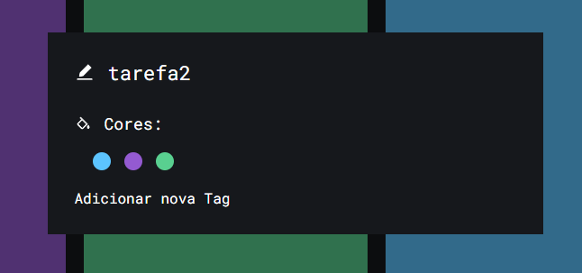
Problema-002 | Ausência de botão para fechar janela de adicionar tag | A janela de adicionar nova tag só pode ser fechada clicando fora do popup, sem qualquer indicação visual. | 1. Acessar o site. 2. Dentro de uma lista, clicar em "Adicionar Tarefa". 3. Clicar na tarefa desejada. 4. Abrir a opção "Adicionar nova tag". | Ter um botão visível e intuitivo para fechar a janela. | Fechamento apenas clicando fora do popup, sem instrução visual. | 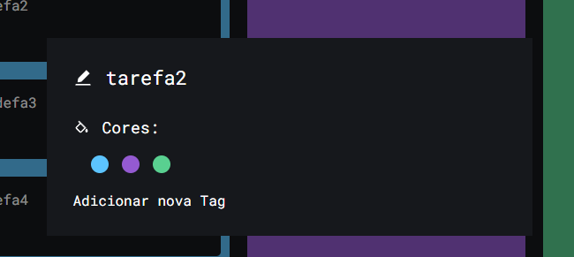
Problema-003 | Impossibilidade de arrastar tarefas entre listas | Não há suporte para drag-and-drop. Para mudar uma tarefa de lista é preciso excluí-la e recriá-la, perdendo tags associadas. | 1. Criar uma tarefa em uma lista. 2. Tentar arrastar para outra lista. | Arrastar e soltar tarefas entre listas mantendo as informações. | É necessário recriar a tarefa manualmente.
Problema-004 | Falta de botões de ações rápidas nas tarefas | Não existem botões como editar diretamente nos cartões de tarefas. | 1. Criar uma tarefa. 2. Tentar editar sem abrir o cartão. | Botões de ação rápida no próprio cartão. | É necessário recriar a tarefa manualmente. | 
Problema-005 | Ausência de dados visuais importantes | Os cartões não mostram informações como responsável, prazo, prioridade ou imagens. | 1. Criar uma tarefa. 2. Observar que não há dados visuais adicionais. | Exibir dados relevantes no cartão. | Apenas o título da tarefa é mostrado.
Problema-006 | Falta de campo para descrição da tarefa | Não é possível adicionar uma descrição detalhada dentro do cartão. | 1. Criar uma tarefa. 2. Abrir o cartão. 3. Procurar campo de descrição. | Campo para detalhar objetivo e informações da tarefa. | Nenhuma área para descrição encontrada. | 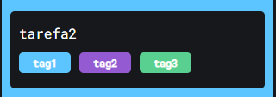
Problema-007 | Ausência de filtros para organização de tarefas | Não existe filtro para buscar por responsável, status, prioridade ou tags. | 1. Criar várias tarefas com diferentes responsáveis e tags. 2. Procurar filtros. | Possibilidade de filtrar por diferentes critérios. | Nenhum recurso de filtro disponível.
Problema-008 | Layout quebra com muitas tags em uma tarefa | Ao adicionar muitas tags dentro de uma tarefa, elas ultrapassam o espaço do elemento e saem da área visível, prejudicando a visualização. | 1. Criar uma tarefa. 2. Adicionar várias tags seguidas. | As tags deveriam ficar contidas no elemento, ajustando layout ou quebrando linha. | As tags "vazam" da área e ficam fora do cartão. | 

3. Considerações Finais
Recomenda-se implementar melhorias tanto na interface quanto na funcionalidade, priorizando: - Tornar as ações mais intuitivas e acessíveis, especialmente no gerenciamento de tags e na edição de tarefas. - Incluir recursos visuais importantes nos cartões, como responsável, prazo e prioridade. - Adicionar filtros e ferramentas de busca para facilitar a organização. - Implementar funcionalidade de arrastar e soltar tarefas entre listas. - Ajustar o layout para que elementos como tags se adaptem ao espaço disponível, evitando sobreposição ou vazamento. Essas melhorias aumentariam a eficiência, clareza e usabilidade da aplicação, proporcionando uma experiência mais fluida para o usuário final.

